勤怠情報一覧（月別）
ログアウト
■画面レイアウト |  |  |  |  |  |  |  | 1．社員 IDを「社員アカウント」持ってること
 |  |  |  |  |  |  |  | 2．名前を「社員アカウント」持ってること
社員 ID |  | 1 |  |  |  |  |  | 3．所属を「社員アカウント」持ってること
氏名 |  | OOOO |  |  |  |  |  | 4．年度を「カレンダーマスタ」持ってること
所属部門 |  | OOOO |  |  |  |  |  | 5．テーブルを「日付マスタ」から持ってること
 |  |  |  |  |  |  |  | 6．ログアウトしたらIDとPASS入力するページに戻ること（内容はクーリアすること）
年度 | 2023年 |  |  |  | ★コンパス機能を使って選ぶことができるようにすること
 |  |  |  |  |  |  |  | ■「テーブル」の項目名前作成
月 | 営業日数 | 出勤日数 | 欠勤日数 | 実働時間(H) |  | 残業時間(H) | コメント | ・月 ＝ MONTH
1 | OO | OO | OO | OO |  | OO.O | OOOOOOOOOOOOOOOO | ・営業日数 = UPDATE_DATE
2 | 25 | 22 | 3 | 200 |  | 11.5 | 病気で3日休み | ・出勤日数 = BUSINESS_DAY
3 |  |  |  |  |  |  |  | ・欠勤日数 = START_DAY
4 |  |  |  |  |  |  |  | ・実働時間(H) = ABSENCE_DAY
5 |  |  |  |  |  |  |  | ・残業時間(H) = OVERTIME_HOURS
6 |  |  |  |  |  |  |  | ・コメント = COMMENT
7
8
9
10 |  |  |  |  |  |  |  | ☆★「社員アカウント」から取得する内容
11 |  |  |  |  |  |  |  | ■「社員 ID」
12 |  |  |  |  |  |  |  | 「社員アカウント」から「社員ID」を取得する
13 |  |  |  |  |  |  |  | ■「氏名」
14 |  |  |  |  |  |  |  | 「社員アカウント」から「氏名」を取得する
15 |  |  |  |  |  |  |  | ■「所属部門」
16 |  |  |  |  |  |  |  | 「社員アカウント」から「所属部門」を取得する
17

 |  |  |  |  |  |  |  | ☆★「カレンダーマスタ」から取得する内容
★☆ 注意点 ★☆ |  |  |  |  |  |  |  | 「カレンダーマスタ」から取得した年度を表示して、テーブルに「月」も自動的に設定すること
「カレンダーマスタ」と「年月マスタ」を使ってテーブルを設定すること
数字は右側、文字は左側順番は真ん中
 |  |  |  |  |  |  |  | ■「月」
 |  |  |  |  |  |  |  | 「カレンダーマスタ」から取得した「月」を表示する
確認テーブルには「却下」ボタンを追加して確認すること |  |  |  |  |  |  |  | ■「営業日数」
 |  |  |  |  |  |  |  | 「カレンダーマスタ」から取得した「営業日数」を表示する
 |  |  |  |  |  |  |  | ■「出勤日数」
 |  |  |  |  |  |  |  | 「カレンダーマスタ」から取得した「出勤日数」を表示する
 |  |  |  |  |  |  |  | ■「欠勤日数」
 |  |  |  |  |  |  |  | 「カレンダーマスタ」から取得した「欠勤日数」を表示する
 |  |  |  |  |  |  |  | ■「実働時間(H)」
 |  |  |  |  |  |  |  | 「カレンダーマスタ」から取得した「実働時間」を表示する
 |  |  |  |  |  |  |  | ■残業時間(H)
 |  |  |  |  |  |  |  | 「カレンダーマスタ」から取得した「残業時間」を表示する
 |  |  |  |  |  |  |  | ■コメント
 |  |  |  |  |  |  |  | 「コメント」の内容は20文字までで「カレンダーマスタ」から取得「コメント」を表示する

勤怠情報一覧（日別）
画面レイアウト
システム名 |  |  |  | サブシステム名 |  |  |  |  | 機能名 |  |  | 作成会社 |  | 担当者
勤怠管理システム |  |  |  | 勤怠情報 |  |  |  |  | 勤怠管理（日別） |  |  | E-Life |  | 林松

 | 勤怠管理(日別)

 | 社員ID |  |  |  |  |  | 所属 |  |  | BB（１０桁まで）

勤怠管理（月別）
社員ID：10文字以内 入社年月日：YYYY/MM/DD 日付：YYYY/MM/DD
作業時間：HH：MM：SSの形で表示、DBで保存
休憩時間：10文字以内
残業時間：10文字以内
実働時間：10文字以内
作業内容：20文字以内 ボタンのイベント処理
 | 入社年月日
追加
削除
戻る

修正
削除
記録番号 |  | 社員ID | 日付 |  | 作業開始時間 | 休憩時間 |  | 残業時間 |  | 実働時間 | 作業内容 | 修正 | 削除
 |  | ＯＯ（１０桁） | YYYY/MM/DD |  | ＯＯ（２０桁まで） | ＯＯＯ |  | ＯＯＯ |  | ＯＯ（１０桁まで） | ＯＯ（５０桁まで） |  |  |  | △

修正
削除

修正
削除

修正
削除

修正
削除

修正
削除

修正
削除

修正
削除

修正
削除

 |  |  |  |  |  |  |  |  |  |  |  |  |  |  | ▽

IO関連図 (2)
IO関連図
システム名 | サブシステム名 | 機能名 | 作成会社 | 担当者
勤怠管理システム | 基本情報管理 | ログイン（画面）／社員情報一覧（画面）／基本情報登録（画面） | Elife | 林松

勤怠承認一覧
勤怠承認詳細

社員情報登録,更新

管理者アカウント
管理者/普通社員
アカウント

ログイン
社員情報一覧
勤怠情報登録,更新

勤怠情報一覧（日別）
勤怠情報一覧（月別）

社員マスタ

備考

勤怠情報登録・更新
画面レイアウト
勤怠管理システム |  | 基本情報管理 |  |  | 勤怠情報・登録（日別） | 作成会社：翰海 | 担当者：壮 壮
社員ID
非活性
氏名
非活性
所属部門
非活性
/////////////////////////////////////////////////////////////////////////////////////////////////////
日付
日付を選択する
作業開始時間
HH:mm
作業終了時間
HH:mm
休憩時間
HH:mm
状態
0：出勤 １：遅刻 ２：休み
※ ２ 休み の場合は作業開始時間と作業終了時間を何が入力しでも、エラーなります。
作業内容
200文字以内入力可能です
登録
入力した内容を登録する。
※登録ボダンを押したら、記録番号は自動に生成する。
閉じる
画面を閉じる、勤怠情報一覧（日別）画面に戻ります 日付を選択します

 | 社員ID |  | BBBBBBBBBBBBBBBB

 | 氏名 |  | BBBBBBBBBBB

 | 所属部門 |  | BBBBB

 | 日付 |  | YYYY/MM/DD |  | ▽

 | 作業開始時間 |  | HH/mm

 | 作業終了時間 |  | HH/mm
 |  |  |  |  |  |  |  | ※記録番号は社員id＋当日の日付
 | 休憩時間 |  | HH/mm

 | 状態 |  | 0 出勤 | ▽

 | 作業内容 |  | ２００文字まで入力可能です

登録
閉じる

IO関連図
IO関連図
システム名 |  | サブシステム名 | 機能名 | 作成会社 | 担当者
勤怠管理システム |  | 勤怠情報管理 | 勤怠承認一覧 | TopCloud | 陳晨

ログイン
勤怠承認一覧（管理者のみ）

 | 管理者権限あるユーザー

社員情報
勤怠実績

備考

勤怠承認一覧
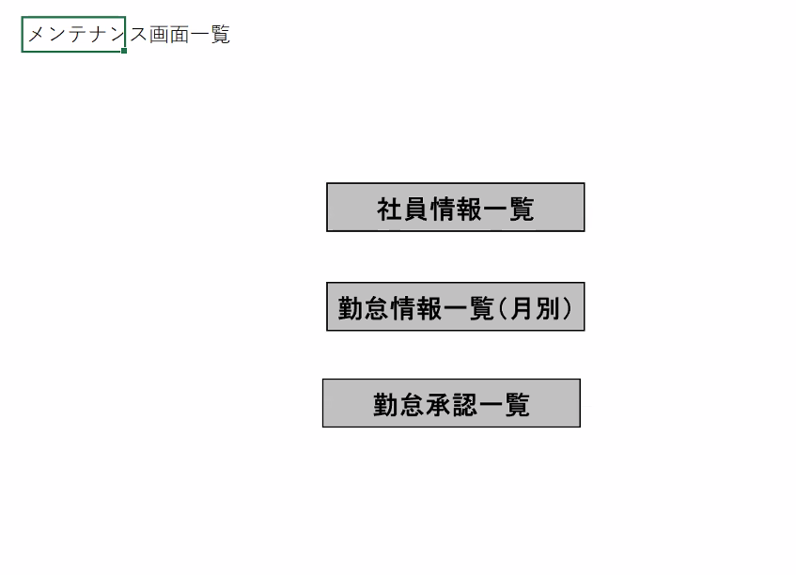
画面レイアウト
システム名 |  |  | サブシステム名 |  |  |  | 機能名 |  |  |  |  |  |  | 作成会社 |  | 担当者
勤怠管理システム |  |  | 勤怠情報管理 |  |  |  | 勤怠承認一覧 |  |  |  |  |  |  | TopCloud |  | 陳晨

LOGO
ログアウト
 |  |  |  |  |  |  |  |  |  |  |  |  |  |  |  |  | ※ | 社員ID、英数１０桁
 |  |  |  |  |  |  |  |  |  |  |  | （管理者権限） |  |  |  |  |  | 所属、１０桁まで入力
 |  |  |  |  |  |  |  |  |  |  |  |  |  |  |  |  |  | 氏名、２０桁まで入力
 |  |  |  |  |  |  |  |  |  |  |  |  |  |  |  |  |  | 勤務状態、１０桁まで入力
 |  |  |  |  |  |  |  |  |  |  |  |  |  |  |  |  |  | 申請状態、１０桁まで入力
 |  |  |  |  |  |  |  |  |  |  |  |  |  |  |  |  |  | 勤怠年月日、YYYY/MM/DDで画面表示、YYYYMMDDで保存

 |  |  |  |  |  |  |  |  |  |  |  |  |  |  |  |  |  | 【検索】
 |  |  |  |  |  |  |  |  |  |  |  |  |  |  |  |  |  | 社員ID、所属、氏名、勤務状態と申請状態の入力有無、勤怠年月日により、組み合わせた条件で検索を実施する
 | 社員ID | BBBBBBBBBBBBBBBB |  |  |  |  |  |  |  |  |  |  |  |  |  |  |  | 各項目に入力の無い場合は、項目を検索条件から外す

 | 所属部門 | BB（１０桁まで） | ▽ |  |  |  |  |  |  |  |  |  |  |  |  |  |  | 【閉じる】
 |  |  |  |  |  |  |  |  |  |  |  |  |  |  |  |  |  | 「メンテナンス画面一覧」画面へ遷移する
 | 氏名 | BBBBBBBBBBB（２０桁まで）
 |  |  |  |  |  |  |  |  |  |  |  |  |  |  |  |  |  | 【「社員IDリンク」】
 | 勤務状態 |  | ▽ |  |  |  |  |  |  |  |  |  |  |  |  |  |  | クリックするとその社員の「勤怠承認詳細」画面へ遷移する

 | 申請状態 |  | ▽ |  |  |  |  |  |  |  |  |  |  |  |  |  |  | 【ログアウト】
 |  |  |  |  |  |  |  |  |  |  |  |  |  |  |  |  |  | 画面を閉じて、ログアウトとする
 | 勤怠年月日 | YYYY/MM/DD |  | ～ | YYYY/MM/DD
 |  |  |  |  |  |  |  |  |  |  |  |  |  |  |  |  |  | 【一覧表示】
検索
閉じる
 |  |  |  |  |  |  |  |  |  |  |  |  |  |  |  |  |  | 社員IDはＯＯ（１０桁まで）【遷移機能あり】
 |  |  |  |  |  |  |  |  |  |  |  |  |  |  |  |  |  | 氏名
 |  |  |  |  |  |  |  |  |  |  |  |  |  |  |  |  |  | 所属部門：（２０桁まで）
 | 社員ID | 氏名 |  | 所属部門 |  | 作業時間 |  | 休憩時間 | 残業時間 | 欠勤時間 | 勤務状態 |  | 申請状態 |  |  |  |  | 作業時間：（２０桁まで）
 | ＯＯ（１０桁まで） | （２０桁まで） |  | （２０桁まで） |  | 6666.66 |  | 6666.66 | 6666.66 | 6666.66 | ＯＯ（１０桁まで） |  | ＯＯ（１０桁まで） |  | △ |  |  | 休憩時間：上限値6666.66に設定、下限値はゼロ。（単位：時間）
 |  |  |  |  |  |  |  |  |  |  |  |  |  |  |  |  |  | 残業時間：上限値6666.66に設定、下限値はゼロ。（単位：時間）
 |  |  |  |  |  |  |  |  |  |  |  |  |  |  |  |  |  | 欠勤時間：上限値6666.66に設定、下限値はゼロ。（単位：時間）
 |  |  |  |  |  |  |  |  |  |  |  |  |  |  |  |  |  | 勤務状態：ＯＯ（１０桁まで）
 |  |  |  |  |  |  |  |  |  |  |  |  |  |  |  |  |  | 申請状態：ＯＯ（１０桁まで）

 |  |  |  |  |  |  |  |  |  |  |  |  |  |  | ▽

勤怠承認詳細
システム名 | サブシステム名 | 機能名 | 担当
勤怠管理システム | 勤怠情報管理 | 勤怠承認詳細 | 金井

 |  |  |  | 一覧ページで指定された月の情報が表示
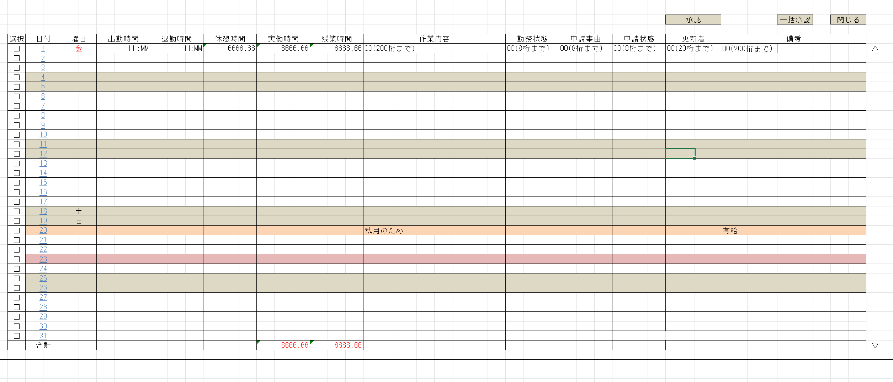
社員名
却下
 |  |  |  | 承認で勤怠情報は正式な記録として確定

 |  |  |  | 申請状態で承認待ち、承認済み、却下と表示

 |  |  |  | 選択の項目をチェックの入ってる場所が承認される

 |  |  |  | 一括承認ですべての項目が承認。

 |  |  |  | 実働時間、残業時間の合計が表示

 |  |  |  | 閉じるで前のページ、勤怠承認一覧ページへ。

